Resumo
Indicadores de qualidade da OS

Inconformidades
Ocorrências por Tipo
Casos de Teste

Evolução
 | Versão 1.0.0 | Versão 1.2.2
Inconformidades | 13 | 23
NG1 | 3 | 8
G1 | 4 | 13
G3 | 0 | 2
CTs Ok | 75 | 144
CTs Falha | 17 | 22
CTs Bloq | 152 | 4
CT não executados | 0 | 68

Versões avaliadas | Inconformidades | NG1 | G1 | G3 | CTs Qtde | CTs Ok | CTs Falha | CTs Bloq | CT não executados
Versão 1.0.0 | 13 | 3 | 4 | 0 | 244 | 75 | 17 | 152 | 0
Versão 1.2.2 | 23 | 8 | 13 | 2 | 238 | 144 | 22 | 4 | 68

V 1.2.2
Estatísticas TestLink
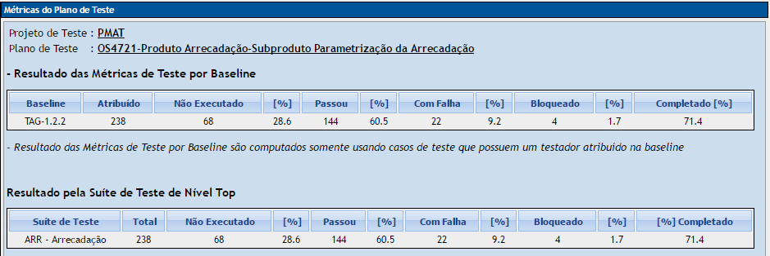
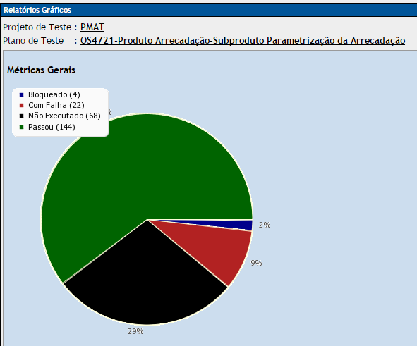

Ocorrências por Tipo

Mantis - As inconformidades estão descritas nos anexos: |  |  |  |  | Testlink - Os resultados da execução estão no anexo:
V1.2.2-MantisBT-Relatório resumido.pdf |  |  |  |  | V1.2.2-Testlink-Relatório de status da execução.pdf

Casos de Uso | Inconformidades | NG1 | G1 | G3
ARRUC0910 | 1 | 1 | 0 | 0
ARRUC0911 | 5 | 2 | 3 | 0
ARRUC0920 | 7 | 3 | 2 | 2
ARRUC0930 | 1 | 1 | 0 | 0
ARRUC0940 | 1 | 0 | 1 | 0
ARRUC0950 | 8 | 1 | 7 | 0
ARRUC0960 | 0 | 0 | 0 | 0
ARRUC0970 | 0 | 0 | 0 | 0
ARRUC0980 | 0 | 0 | 0 | 0
Totais | 23 | 8 | 13 | 2

